Узб
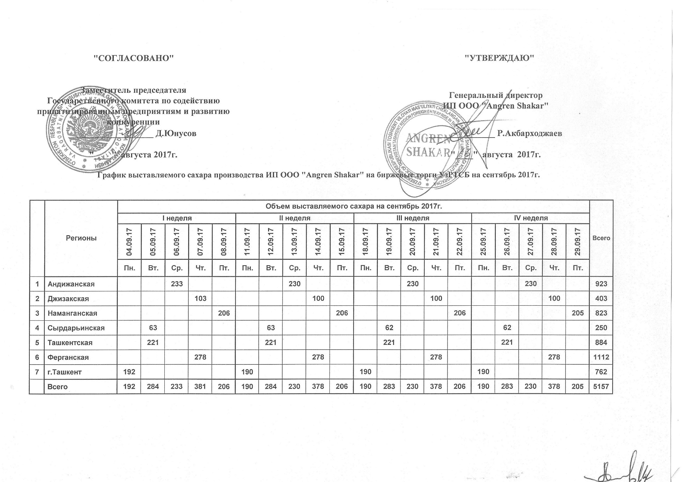
2017 йил сентябрь ойида "Angren Shakar" ЧК МЧЖ томонидан биржа савдоларига сотувга қўиладиган шакар маҳсулоти миқдорлари ЖАДВАЛИ

Худудлар | 2017 йил сентябрь ойида маҳсулотини биржа сотувларига қўйиладиган миқдори |  |  |  |  |  |  |  |  |  |  |  |  |  |  |  |  |  |  |  | Жами
 | I Хафта |  |  |  |  | II Хафта |  |  |  |  | III Хафта |  |  |  |  | IV Хафта
 | 2017-09-04 | 2017-09-05 | 2017-09-06 | 2017-09-07 | 2017-09-08 | 2017-09-11 | 2017-09-12 | 2017-09-13 | 2017-09-14 | 2017-09-15 | 2017-09-18 | 2017-09-19 | 2017-09-20 | 2017-09-21 | 2017-09-22 | 2017-09-25 | 2017-09-26 | 2017-09-27 | 2017-09-28 | 2017-09-29
 | Ду. | Се. | Чо. | Па. | Жу. | Ду. | Се. | Чо. | Па. | Жу. | Ду. | Се. | Чо. | Па. | Жу. | Ду. | Се. | Чо. | Па. | Жу.
Андижон |  |  | 233 |  |  |  |  | 230 |  |  |  |  | 230 |  |  |  |  | 230 |  |  | 923
Жаззах |  |  |  | 103 |  |  |  |  | 100 |  |  |  |  | 100 |  |  |  |  | 100 |  | 403
Наманган |  |  |  |  | 206 |  |  |  |  | 206 |  |  |  |  | 206 |  |  |  |  | 205 | 823
Сирдарьё |  | 63 |  |  |  |  | 63 |  |  |  |  | 62 |  |  |  |  | 62 |  |  |  | 250
Тошкент |  | 221 |  |  |  |  | 221 |  |  |  |  | 221 |  |  |  |  | 221 |  |  |  | 884
Ферғон |  |  |  | 278 |  |  |  |  | 278 |  |  |  |  | 278 |  |  |  |  | 278 |  | 1,112
Тошкент ш. | 192 |  |  |  |  | 190 |  |  |  |  | 190 |  |  |  |  | 190 |  |  |  |  | 762
Жами | 192 | 284 | 233 | 381 | 206 | 190 | 284 | 230 | 378 | 206 | 190 | 283 | 230 | 378 | 206 | 190 | 283 | 230 | 378 | 205 | 5,157

